会場手配書（帳票）0224
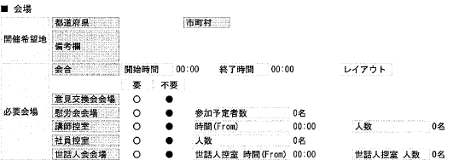

このレイアウトが見やすいので。帳票にもお願いします。

団体コード追加依頼
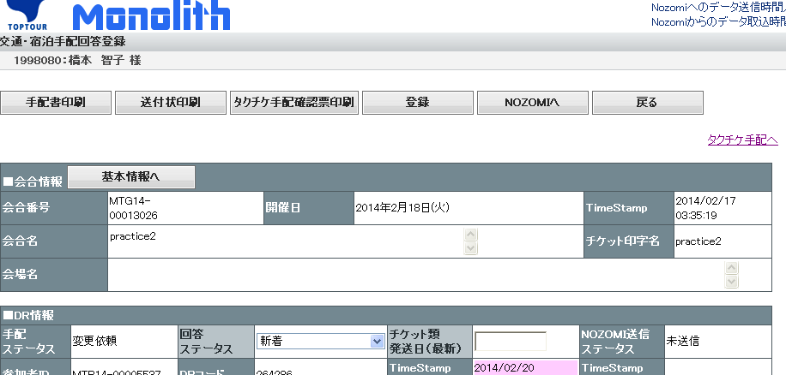

このあたりにトップツアー「団体コード」を基本情報に登録されていたら表示してください。

